Sheet1
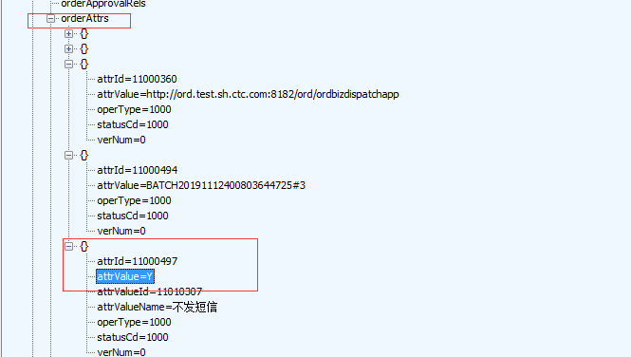
CRMREQ-2989 | 受理 | 需求 | 林丽 | 门户界面受理一个任意新装单。预期结果：检查订单属性order_attr,attr_id=11000497，attr_value=N；
 |  |  |  | 批量场景，受理一个任意场景的批量单。预期结果：检查订单属性order_attr,attr_id=11000497，attr_value=Y；

 |  |  |  | 1.受理了一张新订单，通过报文抓取，获取到了orderAttrs属性下的attr_id=11000497以及attr_value=N，订单号：WMX2019111200503324

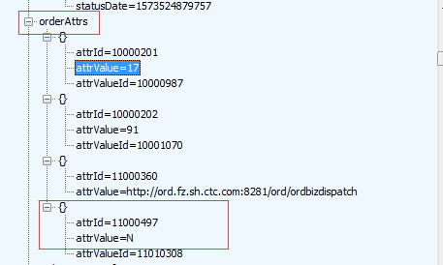

 |  |  |  | 2.受理了批量操作，通过报文抓取，获取到了orderAttrs属性下的attr_id=11000497以及attr_value=Y,批量处理订单：WMX2019111200504243

Sheet2
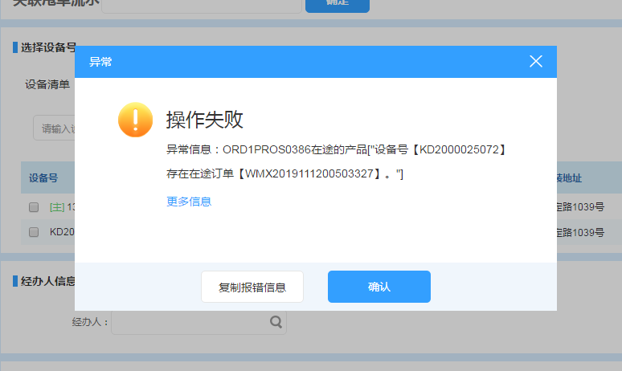
CRMPDBUG-2821 | 受理 | bug | 关刚风 | 1.找一个存在在途单的根产品做改性能，结算时提示在途单
 |  |  |  | 2.找一个不存在在途单的根产品做改性能，正常结算

 |  |  |  | 先新装一个201910-电信十全十美5G畅享套餐199元（组合商品），订单号：WMX2019111200503324
 |  |  |  | 对其改性能的订单：WMX2019111200503327

 |  |  |  | 1.验证一张不存在在途单的根产品做改性能，可以正常结算

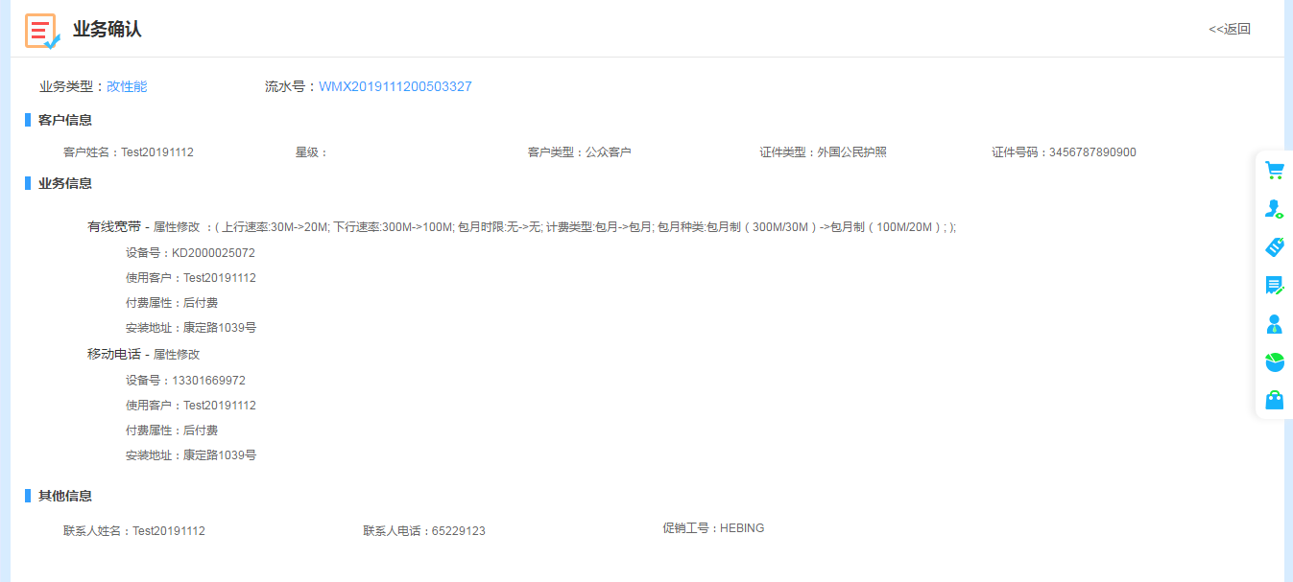

 |  |  |  | 2.验证一张存在在途单的根产品做改性能，结算时提示在途单

